操作説明
操作方法
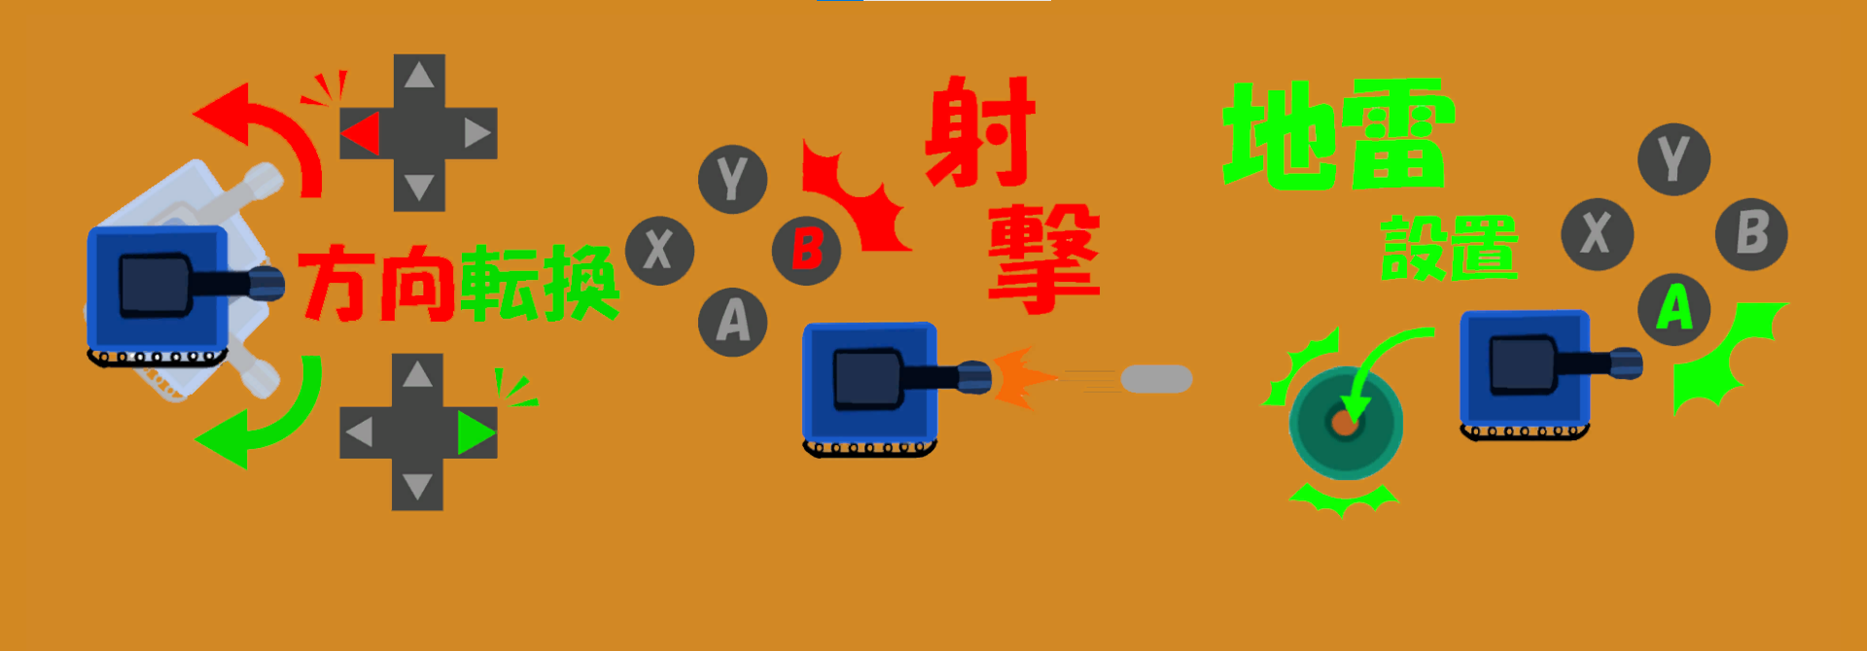

操作一覧
方向転換 | ゲームパッド十字で方向を転換
射撃ボタン | Bボタンを押すと射撃
地雷設置 | Aボタンで地雷設置

